Integración_PAA
Plan de Acción Anual
01
PINAR
Plan Institucional de Archivos

02
Plan
Anual de Adquisiciones
12
Plan de Seguridad y Privacidad de la Información

01

03
Plan Anual de Vacantes
11
Plan de Tratamiento de Riesgos de Seguridad y Privacidad de la Información
Integración
Plan de Acción Anual

05

10
PETI
Plan Estratégico de TIC
04
Plan de Previsión de Recursos Humanos

09
Programa de Transparencia y Etica Pública
05
Plan Estratégico de Talento Humano

06
Plan Institucional de Capacitación
08
Plan de Trabajo Anual en Seguridad y Salud en el Trabajo

07
Plan de Incentivos Institucionales

Otros planes

Para ver las actividades programadas para cada uno de los planes, dar clic sobre cada botón.

Versión 1 - 31/01/2025

Plan_de_Acción_Anual
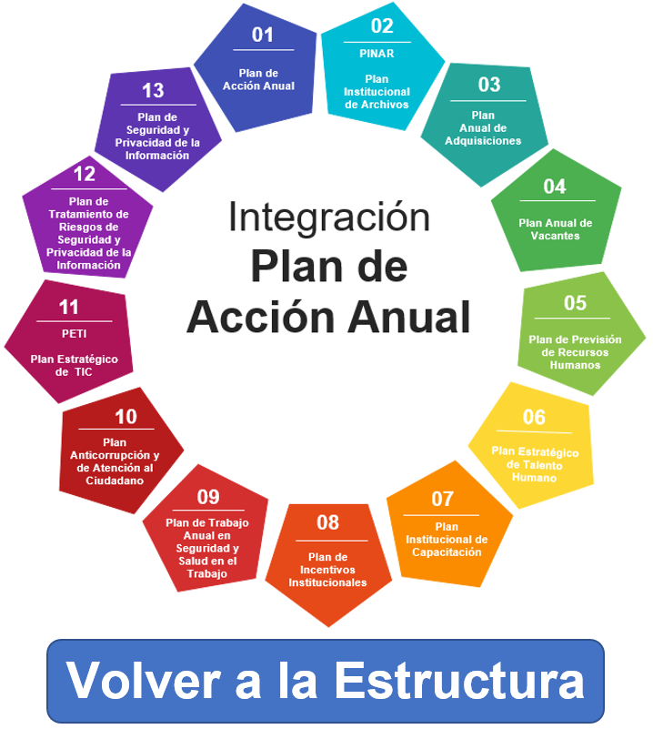

 | PLAN DE ACCIÓN ANUAL 2025

Versión: | 1 |  |  | Fecha aprobación: | 2025-01-30 |  | Fecha publicación de la actualización: |  |  |  | 2025-01-31

Articulación Planeación Estratégica Institucional (Objetivo Estratégico) | Área Organizativa o Dependencia | Nombre de la tarea | Descripción de la tarea | Responsable de ejecutar tarea | Fecha Inicio | Fecha Fin | Fuente de Financiación (Inversión, Funcionamiento, otros) | Política de Gestión y Desempeño | % AVANCE Q1 | % AVANCE Q2 | % AVANCE Q3 | Observaciones
Fortalecer los mecanismos para una cultura de transparencia y participación ciudadana en las entidades del Sector Hacienda | Departamento de Relacionamiento Ciudadano | Participar en las actividades que se definan en las mesas sectoriales de relacionamiento ciudadano | Participar en las actividades que se definan en las mesas sectoriales de Relacionamiento Ciudadano Entregable. Actas y/o listas de asistencia. | Elquin Alexis Huertas Ramírez | 2025-01-01 | 2025-12-31 | N/A | Transparencia -Participación Ciudadana - Racionalización de Trámites - Servicio al Ciudadano
Fortalecer los mecanismos para una cultura de transparencia y participación ciudadana en las entidades del Sector Hacienda | Departamento de Talento Humano | Participar de las sesiones del colectivo disciplinario y de las actividades que se deriven de las mesas de trabajo. | Coadyuvar en el mejoramiento del ejercicio de la función disciplinaria, mediante la implementación de buenas prácticas, herramientas y contenido de transferencia de conocimiento Entregable. Actas y/o listas de asistencia. | Maria Paula Diaz Cañon | 2025-01-01 | 2025-12-31 | N/A | Transparencia, Acceso a la Información Pública y Lucha Contra la Corrupción
Desarrollar espacios encaminados al fortalecimiento sectorial de la Política de Gestión del Conocimiento y la Innovación, de acuerdo con los lineamientos del Modelo Integrado de Planeación y Gestión - MIPG. | Departamento de Gestión de Contenidos Departamento de Planeación y Proyectos | Participar en la comunidad de practica sectorial de Gestión del Conocimiento e innovación | Participar en las actividades definidas en la política de gestión de conocimiento e innovación Entregable: Registros de asistencia y/o presentaciones | William Alberto Erira | 2025-01-01 | 2025-12-31 | N/A | Gestión de Conocimiento e Innovación
Fortalecer la gestión del conocimiento, innovación (Gesco+i), gestión estadística y el gobierno abierto en las entidades del Sector Hacienda. | Departamento de Gestión de Contenido | Participar en las mesas y actividades sectoriales de Gestión Documental | Participar en las actividades definidas en gestión documental Entregable: Registros de asistencia y/o presentaciones | William Alberto Erira | 2025-01-01 | 2025-12-31 | N/A | Gestión Documental
Promover la transformación digital en las entidades del Sector para contribuir a la modernización de los procesos de entrega de productos y servicios de cada entidad | Departamento de Tecnologías de la información Departamento de Riesgo Operativo y Procesos | Participar en las actividades que convoque el líder temático de Gobierno Digital y Seguridad Digital | Participar en las sesiones programadas y convocadas por la Dirección de Tecnología del MHCP Entregable. Actas y listas de asistencia. | Herly Ramses Quimbayo Cristian Rodriguez | 2025-01-01 | 2025-12-31 | N/A | Gobierno Digital
Fortalecer las capacidades del talento humano y promover la cultura de integridad del Sector Hacienda | Departamento de Talento Humano | Participar en las mesas sectoriales, capacitaciones gestionadas por el Ministerio de Hacienda en el marco de la dimensión del Talento Humano | Asistencia por parte de las entidades del Sector Hacienda, en las mesas y capacitaciones sectoriales que programe el Ministerio de Hacienda y Crédito Público relacionadas con la Dimensión de Talento Humano. | Maria Paula Diaz Cañon | 2025-01-01 | 2025-12-31 | N/A | Talento Humano e Integridad
Fortalecer la gestión pública a través de procesos administrativos, financieros y jurídicos del Sector Hacienda | Departamento Jurídico | Participar en las mesas sectoriales de la política de Defensa Jurídica del Sector Hacienda | De acuerdo con la Resolución 1107 del 20 de abril de 2016 de creación del Subcomité, se programaran tres sesiones en donde se tratan temas defensa judicial transversales a las entidades que hacen parte del Sector Hacienda. | Carolina Rojas Ospina | 2025-01-01 | 2025-12-31 | N/A | Defensa Jurídica
Fortalecer la gestión pública a través de procesos administrativos, financieros y jurídicos del Sector Hacienda | Departamento Jurídico | Realizar informe con las conclusiones del análisis de casos perdidos y ganados y/o análisis de riesgos conforme al aplicativo dispuesto por la ANDJE. | Las entidades que integran el Sector Administrativo de Hacienda y Crédito Público realizarán el análisis de casos perdidos y ganados y/o análisis de riesgos conforme al aplicativo dispuesto por la ANDJE. Las conclusiones y resultados del análisis serán presentadas en las sesiones programas por el Subcomité para la Defensa Jurídica del sector, de acuerdo al incremento de la litigiosidad y el impacto para el sector. Entregable: Elaborar informe cualitativo y analítico a partir del cual se formulen conclusiones concretas con las respectivas propuestas de solución, mejora y/o prevención, según corresponda. | Carolina Rojas Ospina | 2025-01-01 | 2025-12-31 | N/A | Defensa Jurídica
Fortalecer la gestión pública a través de procesos administrativos, financieros y jurídicos del Sector Hacienda | Departamento de Riesgo Operativo y Procesos | Participar en las mesas sectoriales de gestión y desempeño ambiental | Asistencia por parte de las entidades del Sector Hacienda, en las mesas y productos generados por las entidades a partir de las temática trabajadas en la mesa. Entregable: Registros de asistencia y/o presentaciones | Cristian Rodriguez | 2025-01-01 | 2025-12-31 | N/A | Fortalecimiento organizacional y simplificación de procesos

 | Aprobado por: | Nombre | COMITÉ INSTITUCIONAL DE GESTIÓN Y DESEMPEÑO
 |  | Cargo | FOGAFÍN

 | Elaborado por: | Nombre | DINA MARÍA OLMOS APONTE
 |  | Cargo | SUBDIRECTORA CORPORATIVA
 |  | Nombre | CARLOS ALBERTO SÁNCHEZ DEL VALLE
 |  | Cargo | JEFE DE ESTRATEGIA Y TRANSFORMACIÓN

Plan_de_Vacantes
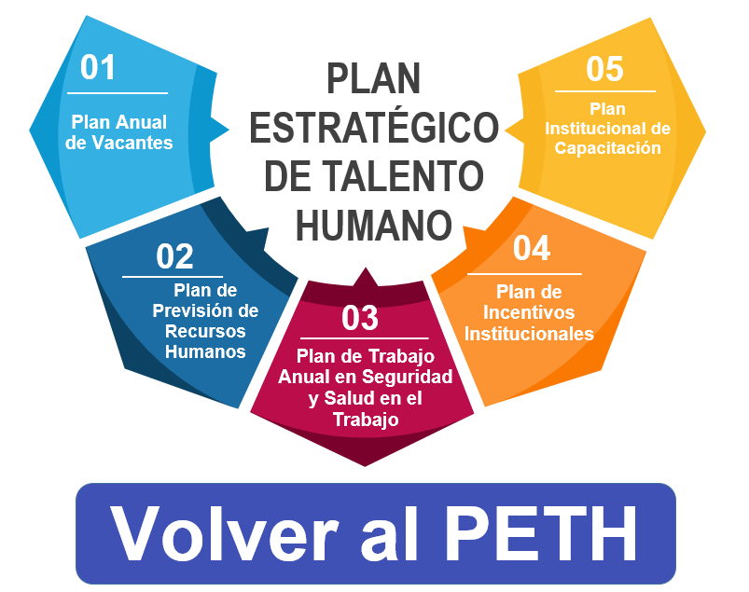

 |  | PLAN ANUAL DE VACANTES

presentacion en word PAC | Fecha Inicio | Fecha Fin | Fuente de Financiación (Inversión, Funcionamiento, otros) | Política de Gestión y Desempeño | Componente Plan Anticorrupción y Atención al Ciudadano (Opcional) | % Avance
 |  |  | Funcionamiento | Gestión de Estrategia del Talento Humano | N/A

PETH
PLAN ESTRATÉGICO DE TALENTO HUMANO

Conforme lo establecido en la "Guía de gestión estratégica del talento humano GETH" del Departamento Administrativo de la Función Pública, el diseño de la Planeación Estratégica del Talento Humano contempla entre otros, el Plan Anual de Vacantes, El Plan de Previsión de Recursos Humanos, El Plan Institucional de Capacitación, el Plan de Bienestar e Incentivos, el Plan de Seguridad y Salud en el Trabajo. A continuación haga clic sobre el Plan que desee consultar en detalle.

01
Plan Anual de Vacantes
05
Plan Institucional de Capacitación

02
Plan de Previsión de Recursos Humanos
04
Plan de Incentivos Institucionales

03
Plan de Trabajo Anual en Seguridad y Salud en el Trabajo

